Consolidado

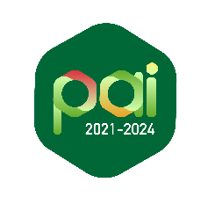
UNIVERSIDAD DE ANTIOQUIA
SEGUIMIENTO AL PLAN DE ACCIÓN INSTITUCIONAL 2021-2024

ESTADO DEL PLAN
Periodo del reporte | 2022
Avance acumulado del Plan según el cumplimiento de sus indicadores de programa | 75% | *Corresponde al promedio del avance acumulado de los indicadores de programa en relación a las metas desde el inicio del plan hasta 2022
Avance acumulado en el trienio del Plan según ejecución de sus indicadores de programa | 58% | *Corresponde al promedio del avance de los indicadores de programa en relación a las metas del trienio
Avance acumulado del Plan según los entregables de sus proyectos | 86% | *Corresponde al promedio del avance acumulado desde el inicio del plan hasta 2022 en relación a lo planificado en los entregables de proyectos
Avance acumulado en el trienio del Plan según la ejecución de los entregables de sus proyectos | 37% | *Corresponde al promedio del avance al trienio de los entregables de los proyectos
Avance acumulado del Plan en el trienio según la ejecución presupuestal de sus proyectos | 39% | *Corresponde al promedio de la ejecución presupuestal acumulada en relación a la planificación de los proyectos

